data aset IKNB
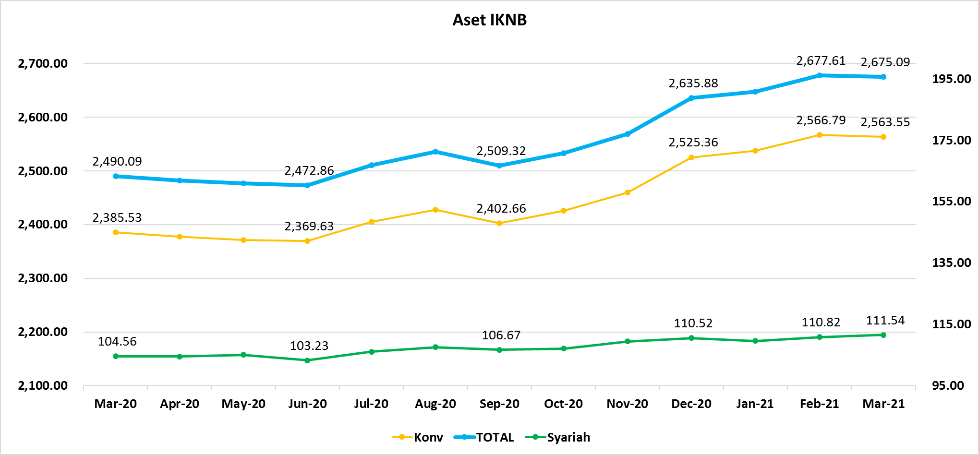
ASET INDUSTRI KEUANGAN NON BANK |  |  |  |  | ASET INDUSTRI KEUANGAN NON BANK

 |  |  | dalam triliun Rp |  |  |  |  | dalam miliar Rp
Komponen | Maret 2021 |  | Total |  | Komponen | Maret 2021 |  | Total
 | Konvensional | Syariah |  |  |  | Konvensional | Syariah
Asuransi | 1,450.85 | 44.14 | 1,494.99 |  | Asuransi | 1,450,851.78 | 44,136.02 | 1,494,987.80
Asuransi Jiwa | 549.63 | 35.92 | 585.55 |  | Asuransi Jiwa | 549,631.55 | 35,915.64 | 585,547.20
Asuransi Umum | 179.59 | 6.14 | 185.73 |  | Asuransi Umum | 179,585.44 | 6,139.98 | 185,725.42
Reasuransi | 30.09 | 2.08 | 32.17 |  | Reasuransi | 30,088.13 | 2,080.39 | 32,168.52
Asuransi ASN, TNI/POLRI, Kecelakaan Penumpang Umum dan Lalu Lintas Jalan | 134.51 | - | 134.51 |  | Asuransi ASN, TNI/POLRI, Kecelakaan Penumpang Umum dan Lalu Lintas Jalan | 134,513.31 | - | 134,513.31
Asuransi Sosial (BPJS) | 557.03 | - | 557.03 |  | Asuransi Sosial (BPJS) | 557,033.35 | - | 557,033.35
Lembaga Pembiayaan | 556.69 | 21.90 | 578.59 |  | Lembaga Pembiayaan | 556,694.33 | 21,900.28 | 578,594.61
Perusahaan Pembiayaan | 425.04 | 15.08 | 440.12 |  | Perusahaan Pembiayaan | 425,036.73 | 15,079.30 | 440,116.03
Modal Ventura | 18.79 | 2.92 | 21.71 |  | Modal Ventura | 18,792.32 | 2,918.57 | 21,710.89
PP Infrastruktur | 112.87 | 3.90 | 116.77 |  | PP Infrastruktur | 112,865.28 | 3,902.41 | 116,767.69
Dana Pensiun | 313.74 | 2.00 | 315.74 |  | Dana Pensiun | 313,742.92 | 2,001.08 | 315,743.99
DPPK-PPMP | 167.00 | 0.57 | 167.57 |  | DPPK-PPMP | 167,001.51 | 567.22 | 167,568.73
DPPK-PPIP | 38.09 | 0.10 | 38.19 |  | DPPK-PPIP | 38,093.69 | 95.57 | 38,189.26
DPLK | 108.65 | 1.34 | 109.99 |  | DPLK | 108,647.71 | 1,338.29 | 109,986.00
LKK | 223.60 | 42.90 | 266.50 |  | LKK | 223,600.57 | 42,903.12 | 266,503.69
1. LPEI | 78.28 | 13.82 | 92.10 |  | 1. LPEI | 78,277.17 | 13,822.22 | 92,099.39
2. Pergadaian | 62.73 | 10.76 | 73.50 |  | 2. Pergadaian | 62,734.90 | 10,764.52 | 73,499.42
3. Lembaga Penjamin | 29.48 | 3.32 | 32.80 |  | 3. Lembaga Penjamin | 29,479.95 | 3,320.95 | 32,800.91
4. PT SMF (Persero) | 28.58 | 2.28 | 30.87 |  | 4. PT SMF (Persero) | 28,581.75 | 2,284.37 | 30,866.13
5. PT PNM (Persero) | 21.91 | 12.71 | 34.62 |  | 5. PT PNM (Persero) | 21,906.88 | 12,711.05 | 34,617.93
6. PT Danareksa (Persero) | 2.62 | - | 2.62 |  | 6. PT Danareksa (Persero) | 2,619.92 | - | 2,619.92
Jasa Penunjang | 13.88 | - | 13.88 |  | Jasa Penunjang | 13,883.09 | - | 13,883.09
Pialang Asuransi | 9.23 | - | 9.23 |  | Pialang Asuransi | 9,226.56 | - | 9,226.56
Pialang Reasuransi | 4.66 | - | 4.66 |  | Pialang Reasuransi | 4,656.53 | - | 4,656.53
LKM | 0.73 | 0.50 | 1.23 |  | LKM | 734.67 | 499.70 | 1,234.37
Fintech | 4.04 | 0.10 | 4.14 |  | Fintech | 4,040.08 | 103.43 | 4,143.51
TOTAL | 2,563.55 | 111.54 | 2,675.09 |  | TOTAL | 2,563,547.44 | 111,543.62 | 2,675,091.06

Keterangan :
Data aset LKM menggunakan data Empat bulanan periode Desember 2020.
Data aset Jasa Penunjang menggunakan data Semester II 2020
 |  |  |  | triliun Rp

Pelaku IKNB
JUMLAH PELAKU
INDUSTRI KEUANGAN NON BANK
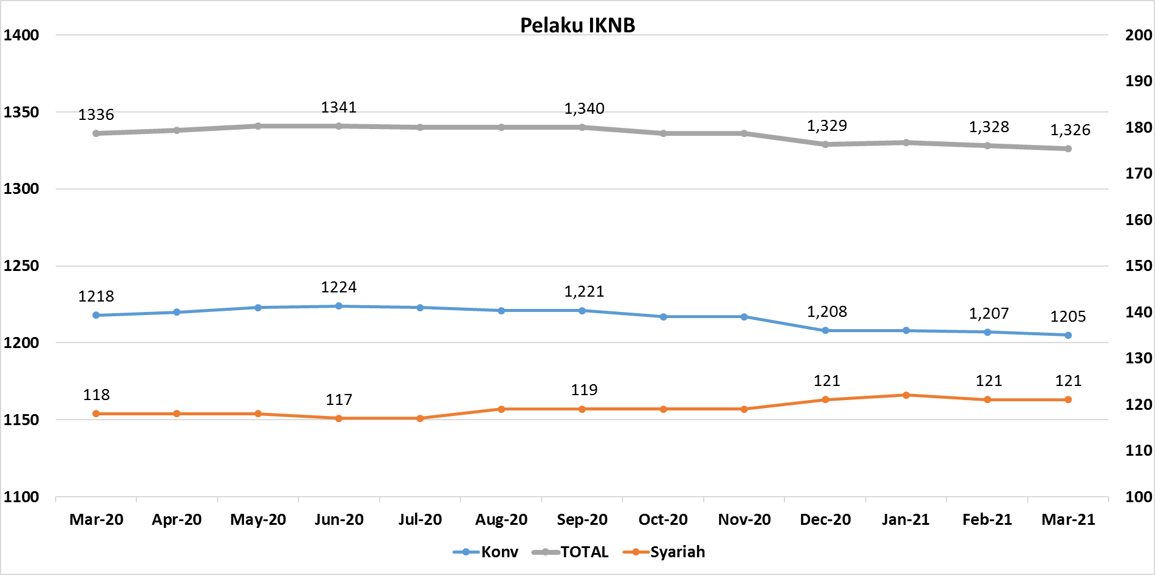
Komponen | Maret 2021 |  | Total
 | Konvensional | Syariah*
Asuransi | 135 | 13 | 148
Asuransi Jiwa | 52 | 7 | 59
Asuransi Umum | 72 | 5 | 77
Reasuransi | 6 | 1 | 7
Asuransi Wajib | 3 | 0 | 3
Asuransi Sosial (BPJS) | 2 | - | 2
Lembaga Pembiayaan | 227 | 9 | 236
Perusahaan Pembiayaan | 168 | 5 | 173
Modal Ventura | 57 | 4 | 61
PP Infrastruktur | 2 | 0 | 2
Dana Pensiun | 214 | 4 | 218
DPPK-PPMP | 147 | 2 | 149
DPPK-PPIP | 44 | 1 | 45
DPLK | 23 | 1 | 24
LKK | 123 | 4 | 127
1. LPEI | 1 | - | 1
2. Pergadaian | 99 | 2 | 101
Berizin | 68 | 2 | 70
Terdaftar dan sedang memproses izin | 31 | - | 31
3. Lembaga Penjamin | 20 | 2 | 22
4. PT SMF (Persero) | 1 | - | 1
5. PT PNM (Persero) | 1 | - | 1
6. PT Danareksa (Persero) | 1 | - | 1
Jasa Penunjang IKNB | 224 | - | 224
1. Perusahaan Pialang Asuransi | 156 | - | 156
2. Perusahaan Pialang Reasuransi | 42 | - | 42
3. Perusahaan Penilai Kerugian Asuransi | 26 | - | 26
LKM | 145 | 81 | 226
Izin Penuh | 140 | 81 | 221
Izin Bersyarat | 5 | - | 5
Fintech | 137 | 10 | 147 | 96
Berizin | 43 | 3 | 46
Terdaftar | 94 | 7 | 101
TOTAL | 1,205 | 121 | 1,326

Keterangan :
*Data Full Fledge Syariah

